Mapa de categorização de proble
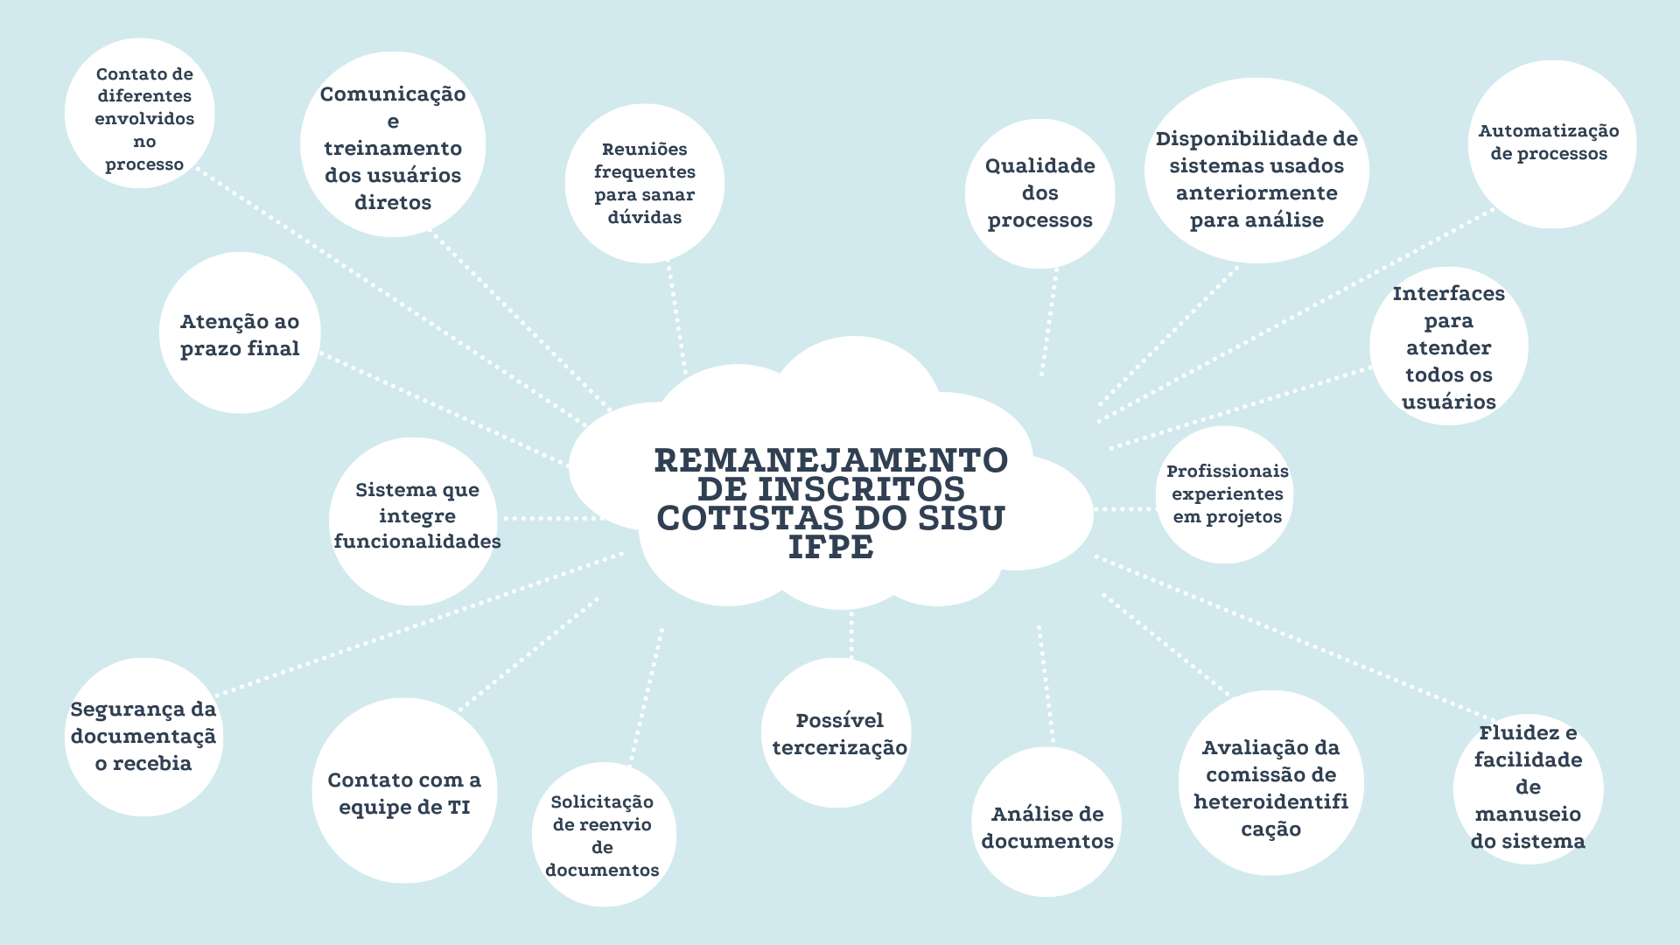

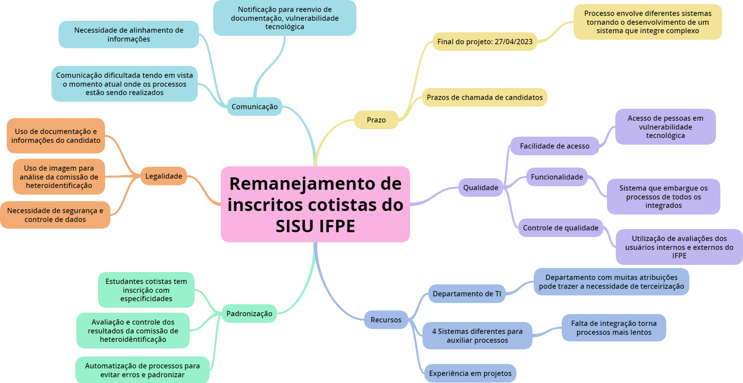

d

Diagrama Ishikawa(1)
DIAGRAMA DE ISHIKAWA - Causa e Efeito

Gestão
Procedimentos e Normas
Pessoas
Tecnologia
Ambiente de trabalho
Fatores externos

 | Possível problema de segurança diante da disposição de documentos por parte dos inscritos

Recebimento de grande quantidade de documentos e problemas de organização. dificuldade de envio de alguns inscritos |  |  |  |  | Dificuldades no uso e falta de convívio com ambientes tecnológicos

Recebimento e tratamento de dados por planilha geral |  | Falta de servidor/ ambiente próprio da instituição |  |  | Falta de acesso a instrumentos tecnológicos


Não existência de ambiente próprio para recebimento dos documentos |  |  | Uso de ambientes externos |  |  | Falta de disponibilidade de locais para acesso | VULNERABILIDADE TECNOLÓGICA

Vulnerabilidade tecnológica |  |  | Envio dos documentos por e-mail |  |  | Vulnerabilidade tecnológica

Não envio de documentos por parte dos inscritos |  | Malwares podem estar entre os emails recebidos |  |  | Escreva a causa

Envolvimento de pessoas com diferentes níveis de entendimento de funcionalidades tecnológicas | Falta de ambiente próprio da instituição para recebimento e armazenamento de documentação |  |  | Moradia em locais mais afastados que dificultam acesso a internet e a dispositivos

Diagrama Ishikawa(2)
DIAGRAMA DE ISHIKAWA - Causa e Efeito

Gestão
Procedimentos e Normas
Pessoas
Tecnologia
Ambiente de trabalho
Fatores externos
 | Necessidade de análise de comissão

Processo lento e repetitivo |  |  |  |  | Necessidade de treinamento de pessoas para utilização

Tratamento de planilhas recebidas pelo SISU |  | Falta de servidor/ ambiente próprio da instituição |  |  | Falta de convívio e entendiemento tecnológico

Dificuldade na utilização de sistemas |  |  | Uso de ambientes externos |  |  | Necessidade de entedimento de mudanças | UTILIZAÇÃO DE DIFERENTES SISTEMAS

Divisão de sistemas |  |  | Envio dos documentos por e-mail |  |  | Manutenabilidade do sistema

Necessidade de acessar diferentes sistemas para o mesmo fim |  | Necessidade de envio para comissão |  |  | Baixo envolvimento no desenvolvimento

Envolvimento de pessoas com diferentes níveis de entendimento de funcionalidades tecnológicas, necessidade de treinamento, falta de ambientação geral ligando processos | Falta de existência de um ambiente que interligue dados e forneça de forma automatizada informações e documentos para análise |  |  | Falta de aparar tecnológico

Diagrama Ishikawa(3)
DIAGRAMA DE ISHIKAWA - Causa e Efeito

Gestão
Procedimentos e Normas
Pessoas
Tecnologia
Ambiente de trabalho
Fatores externos

 | Envolvimento de documentos dos usuários, problemas de organização, segurança, integração

Gestão problemática com a atuação manual, envio e organização |  |  |  |  | Dificulddade de utilização, necessidade de treinamento

Necessidade de tratamento de planilhas recebidas pelo SISU |  | Diferentes acessantes |  |  | Uso de diferentes sistemas

Falta de automatização pelos sistemas já existentes |  |  | Envio de documetação |  |  | Necessidade de entender diferentes métodos | NECESSIDADE DE DIFERENTES INTERFACES E FUNÇÕES PARA DIFERENTES USUÁRIOS

Necessidade de preenchimento de checklists para confirmar realização de atividades |  |  | Não há abertura para reenvio e alterações |  |  | Sistemas pouco flexíveis

Necessidade de acessar diferentes sistemas para o mesmo fim |  | Necessidade de envio para comissão |  |  | Falta de integração de sistemas e dados

Falta de automatização, integração dos sistemas atrasa os processos de gestão da coordenação, processos esses que poderiam ser realizados de forma automática, como a notificação de erro na documentação ou preenchimento de checklists. | Ambiente atualmente conta com poucos integrantes que muitas vezes já estão atarefados com outros projetos e operações |  |  | Falta de aparar tecnológico para realização de integração do sistema, trazendo possível necessidade de ajuda externa para desenvolvimento

